Rapport
Opname werktuigbouwkundige installaties scholen |  |  |  | Algemene informatie
In het gebouw zijn er twee warmteopwekkers. Twee gasketels van Remeha Quinta pro 45 en 65. De CV leidingen zijn van dikwandige staal. Het schoolgebouw bestaat uit twee groepen. In totaal zijn er 16 leslokalen. De verdelingen van de lokalen zijn te vinden onder Excel tab 'Plattegrond'.
In de leslokalen hangen convectoren en platenradiatoren type 11 en 22 met danfoss. In sommige lokalen zijn Airco units maar die waren niet waarneembaar.
Verder hangt er in de keuken een close in boiler en is het gehele gebouw voorzien van TL-buizen verlichting.
Opdrachtgever | OZHW
Contactpersoon
Objectgegevens

Informatief
Naam object | De Draaimolen 2
Type | Schoolgebouw

Classificatie
Gebouwtype | Schoolgebouw
Subtype | Basisschool
Daktype
Gebouwhoogte

Adresgegevens
Straat | Bachlaan
Huisnummer | 4
Toevoeging
Volgnummer
Postcode | 2992 GK
Plaats | Barendrecht

Registratiegegevens invoer
Opnamedatum (bezoekdatum) | 2021-12-25
Uitgevoerd door | Jibril Qorane

Verwarming

Warmteopwekkers
Functie
Omschrijving | Gasketel 1 | Gasketel 2
Aantal
Fabrikant | Remeha | Remeha
Type | Quinta pro 45 | Quinta pro 65
Capaciteit | 45 | 65
Bouwjaar | 2013 | 2013
Ketelnummer |  | BNF-AAA-27
Stookconfiguratie | Type C
Uitwendige staat | Goed | Goed
Ketelafsluiters type | Econ | Econ
DN | 28 | 28
Drukveiligheid type | prescor | Pentec
DN | 15 | 15
Druk | 3 | 3
Trechter en afvoer | Op de grond | Ja
Rookgasafvoer | Kunststof met aluminium | Aluminium
Luchttoevoer | Kunststof met aluminium | Kunststof met aluminium
CV Leiding | Dikwandig | Dikwandig
Opmerking | niet geisoleerd | Wel geisoleerd

Regeling
Fabrikant | Remeha geregeld
Type
Soort
Opmerking

Vulinstallatie
Omschrijving | Kraan met slang
Fabrikant
Type
Overige functies
Opmerking

Luchtafscheiding
Soort | Luchtpotten
Fabrikant
Type
Diameter
Opmerkingen

Filter
Omschrijving
Fabrikant | Flamco
Type | Flamcovent
Soort
Diameter | 32
Opmerkingen | beide ketels

Expansievoorziening
Soort | Expansie 1 | Expansie 2
Fabrikant | Flamco | Flamco
Type | Flexcon | Flexcon
Inhoud | 35 | 50 | L
Voordruk | 0.5 | 1 | Bar
Aansluitgroep | ketel 2 | ketel 1
Opmerking

Pompen
Groepen | Groep 1 | Groep 2
Ketelpomp
Fabrikant | Grundfos | Grundfos
Type | Upm 2 25-70 | Ups 25-70
Schakeling
Voeding | 230 V (1x)

Groepspomp
Fabrikant
Type
Schakeling
Voeding

Tapwater pomp
Fabrikant
Type
Schakeling
Voeding

Bypass ventiel
Fabrikant | TA STAD
Diameter | 25
Instelling
Opmerking

Inregelafsluiter
Groepen | Groep 1 | Groep 2
Fabrikant
Diameter
Instelling
Opmerking

Smoorkleppen
Fabrikant
Type
Diameter
Instelling
Opmerking

Driewegklep
Fabrikant klep
Type
Opmerking
Motor Fabrikant
Type

Warmtemeter
Groep | Niet aanwezig
Fabrikant flow meter
Type
Doorlaat
Fabrikant warmtemeter
Type

Warmteafgifte
Fabrikant | zie tab lokalen
Type
Afsluiter
Hoeveelheid

Koeling

Fabrikant | In sommige lokalen zijn Airco units maar die waren niet waarneembaar
Type
Hoeveelheid
Huidige staat
Opmerking

Ventilatie

Fabrikant
Type
Hoeveelheid
Huidige staat
Opmerking

Plattegrond
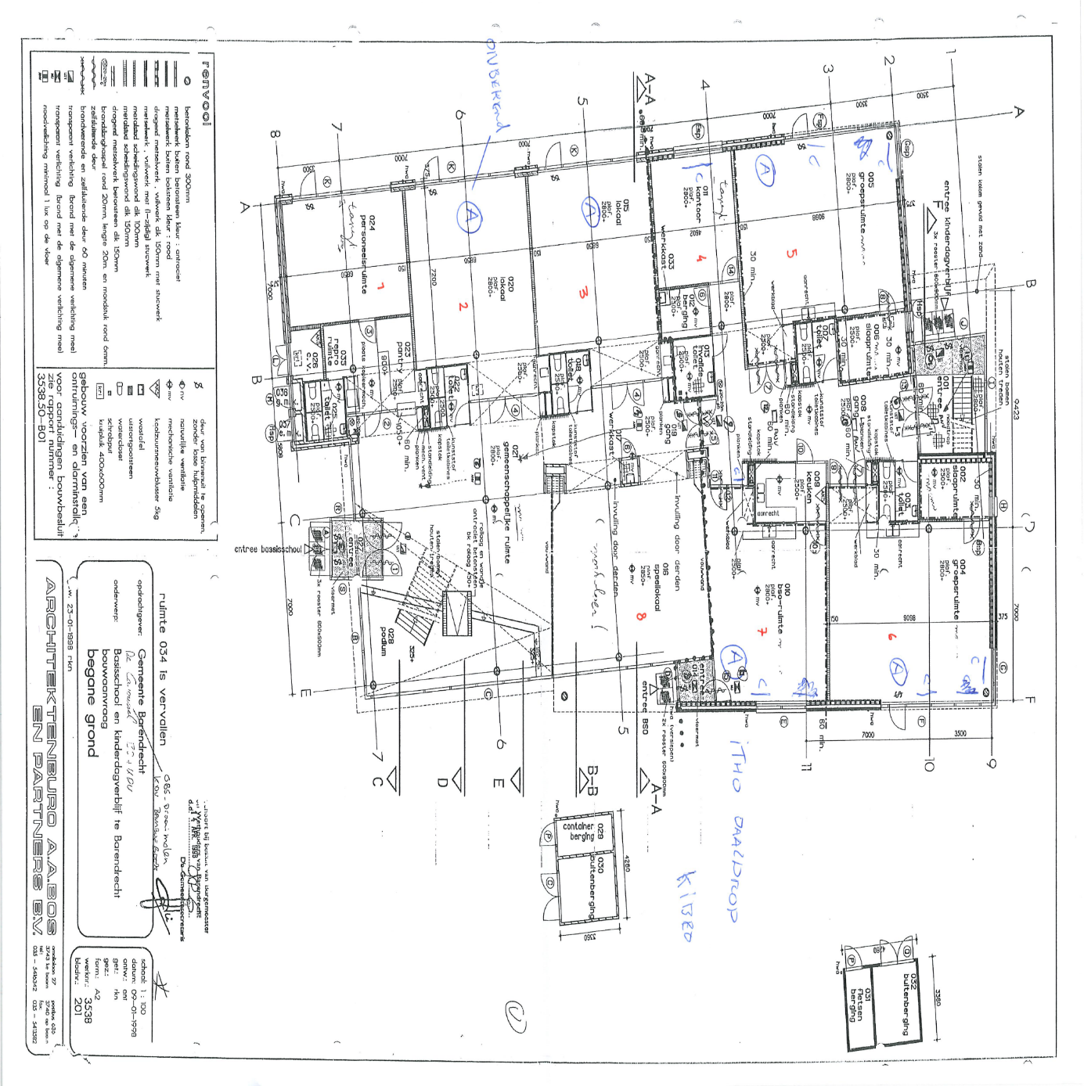
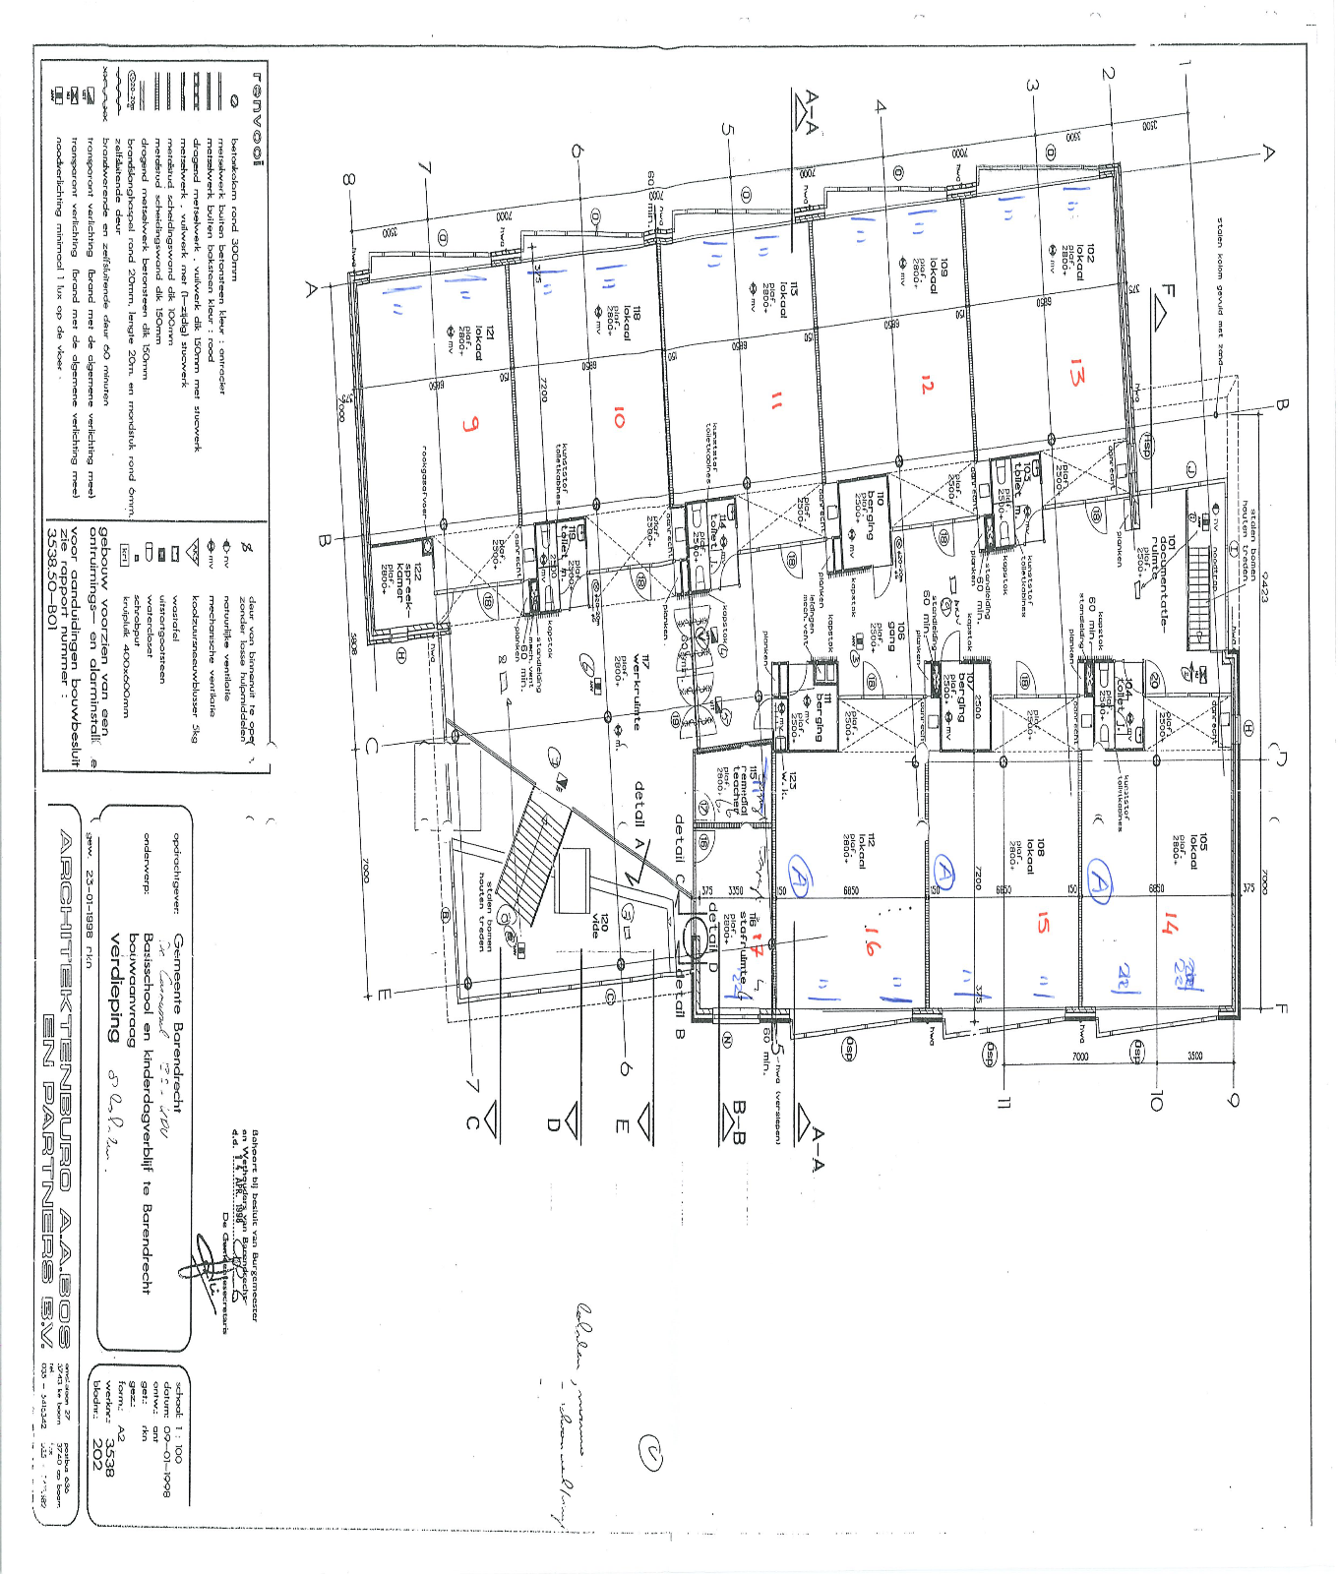

Foto
